Sheet1
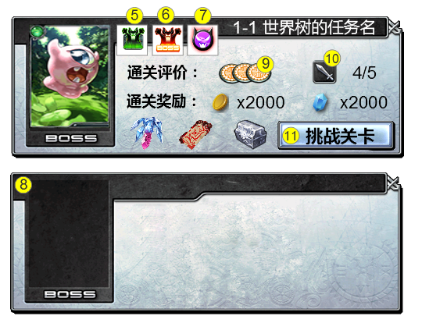
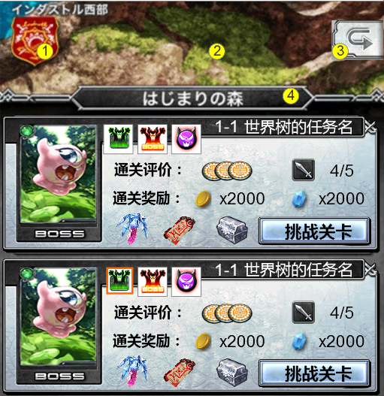
编号 | ui名称 | ui规格（宽*高） | 示意图（仅供参考） | 备注 | 命名 | 界面整体效果
1 | 酒馆按钮 | 90*90 |  | 酒馆按钮，请美工大人不要受到替代资源的影响
2 | 关卡背景 | 640*168
3 | 返回按钮 | 90*90
4 | 任务列表底框 | 640*516
5 | 简单难度选择 | 44*52 |  | 两种状态，1.正常状态；2.选中状态
6 | 普通难度选择 | 44*52 |  | 三种状态，1.正常状态；2.选中状态；3.不可选状态
7 | 困难难度选择 | 44*52 |  | 三种状态，1.正常状态；2.选中状态；4.不可选状态
8 | 任务底框 | 628*228
9 | 评价星级 | 44*44 |  | 玩家通关评价标识
10 | 挑战按钮 | 44*44 |  | 挑战次数标识

